DIAGRAMA DE FLUJO
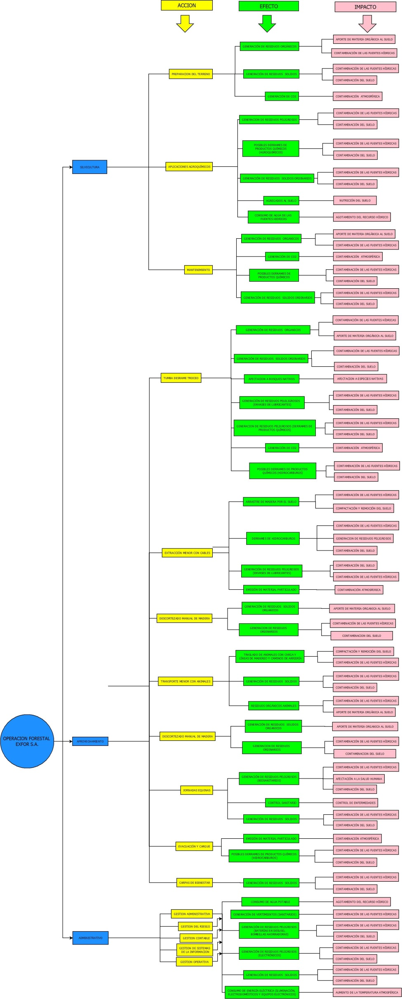
MATRIZ DE IDENTIFICACIÓN DE ASPECTOS Y EVALUACIÓN DE IMPACTOS AMBIENTALES
60-1000-10
V8/30-11-2020

